상품제안서
하이트래블킹 여행용세트 통합V형 | 상품코드: F30432

 |  |  |  |  |  |  | 02-412-0044 | www.easy1.co.kr
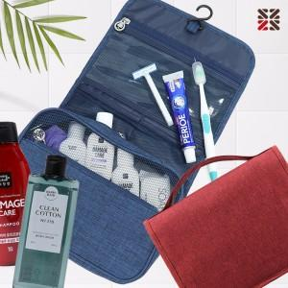

【상세/제작정보】 | <p>●입수량 VIP1-15개,VIP2-14개,VIP3-13개</p><p>●배송비 박스당 5000원(vat별도)​&nbsp;</p>

【인쇄/포장옵션】 | 실크 / 종이케이스

【공급단가】 | 수량 | 100~ | 300~ | 500~ | 1,000~ | 3,000~
*VAT별도 | VIP1 | 16,250원 | 15,990원 | 15,600원 | 15,210원 | 14,950원
 | VIP2 | 18,370원 | 18,080원 | 17,640원 | 17,190원 | 16,900원
 | VIP3 | 18,750원 | 18,450원 | 18,000원 | 17,550원 | 17,250원

【상품 URL】 | http://www.easy1.co.kr/src/goods_detail.php?gdno=30432

